المؤشرات الكلية

سوق العراق للاوراق المالية
جلسة الخميس 2025/10/30 |  |  |  | تقرير أسعار الأسهم المتداولة واخبار الشركات
الجلسة (195)

الاسهم المتداولة المدرجة و OTC |  |  | 324,361,485 |  |  | قيمة الأسهم المتداولة المدرجة و OTC |  | 1,122,379,588 |  |  | صفقات الشركات المدرجة وOTC | 913
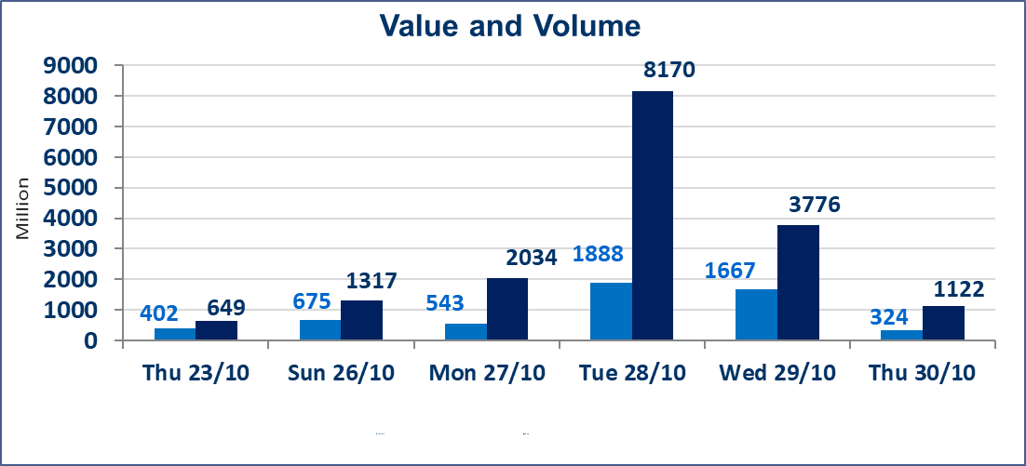
المؤشر60 ISX اليوم | 940.17 |  | نقطة |  |  | المؤشر15 ISX اليوم | 1134.65 | نقطة
المؤشر 60 ISX السابق | 926.48 |  | نقطة |  |  | المؤشر 15 ISX السابق | 1121.22 | نقطة
نسبة التغير | 1.48 |  | % |  |  | نسبة التغير | 1.20 | %
عدد النقاط | 13.69 |  | نقطة |  |  | عدد النقاط | 13.43 | نقطة

الشركات المدرجة | 104 | OTC | 11 | 115 |  | الشركات غير المتداولة المدرجة | 36 | OTC | 9 | 45
الشركات المتداولة | 56 | OTC | 1 | 57 |  | الشركات المرتفعة |  |  | 11
شركات الهيئة العامة |  |  |  | 2 |  | الشركات المنخفضة |  |  | 17
الموقوفة بقرار من هيأة الأوراق المالية |  |  |  | 10
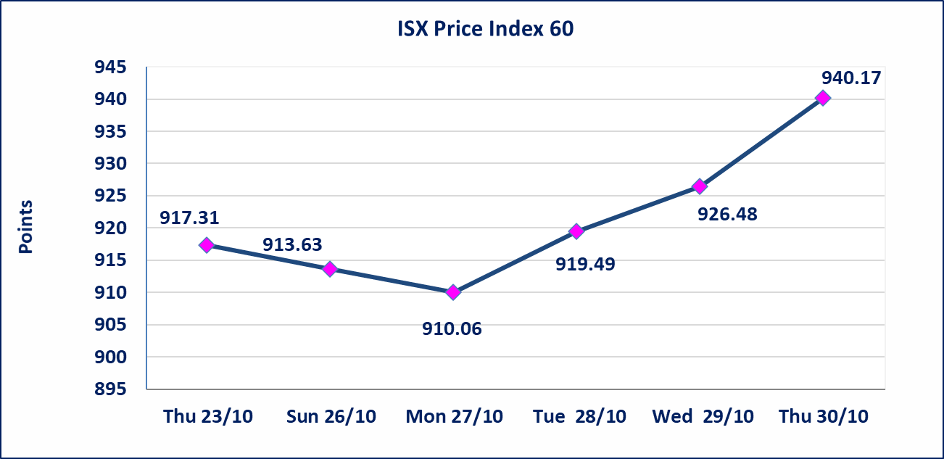
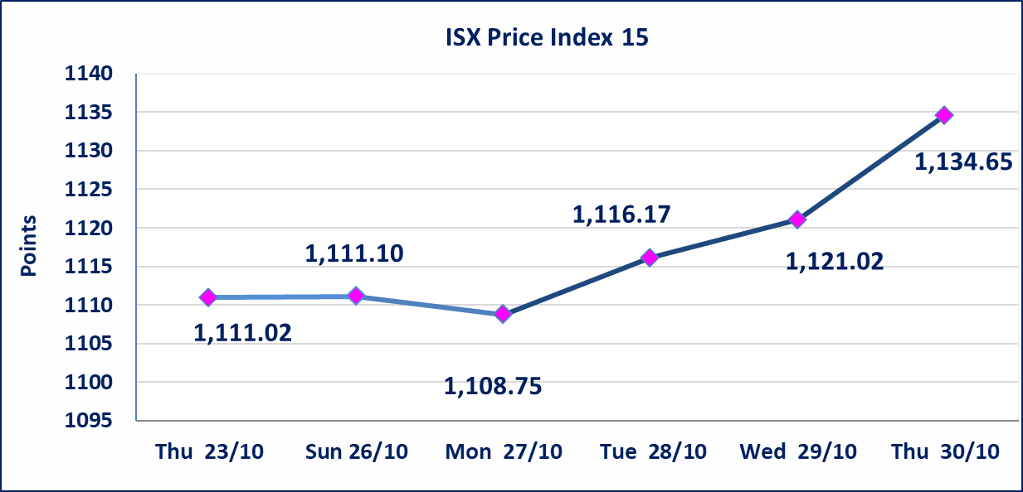

بابل للإنتاج الحيواني والنباتي(ABAP) | أرسل سوق العراق للاوراق المالية كتاب إلى شركة بابل للانتاج الحيواني للافصاح عن اهم الاحداث الجوهرية التي أدت إلى انخفاض سعر السهم لجلستين بكامل نسبة التغير لجسلتي 10/23 و 2024/10/28.
الحد الأعلى والادنى للتغير في السعر | نسبة التغير في المنصة النظامية (15%)، نسبة التغير في المنصة الثانية (20%)، نسبة التغير في المنصة الثالثة (5%) إرتفاعاً وإنخفاضاً من سعر الاغلاق السابق.
Web site : www.isx-iq.net E-mail : info-isx@isx-iq.net |  |  |  |  | 07834000034 - 07711211522 : ص . ب :3607 العلوية الهاتف |  |  |  |  |  | بغداد /الكرادة/ قرب المسرح الوطني /مجاور مصرف الخليج التجاري

نسبة التغير
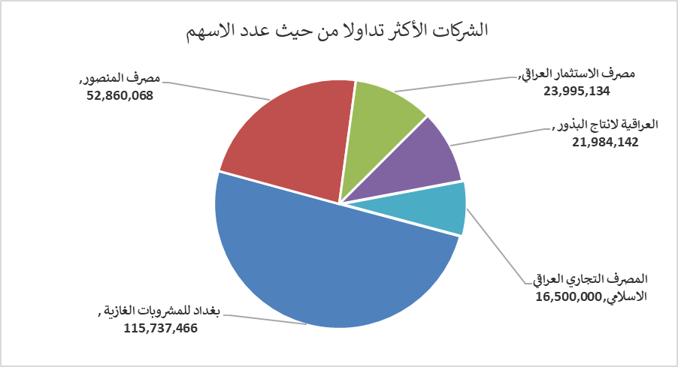
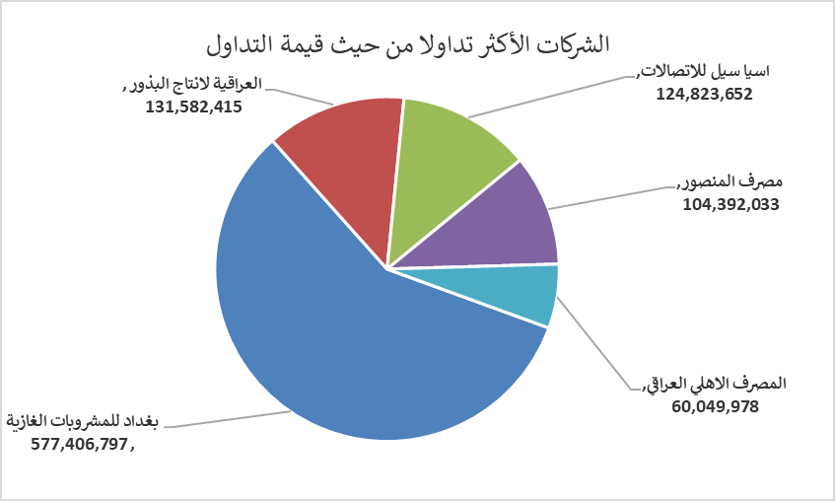
الشركات الأكثر ارتفاعاً وانخفاضاً

نسبة التغير لاسعار الاغلاق الاكثر ارتفاعاً |  |  |  | نسبة التغير لاسعار الاغلاق الاكثر انخفاضاً
اسم الشركة | اغلاق | التغير(%) | الاسهم المتداولة | اسم الشركة | اغلاق | التغير (%) | الاسهم المتداولة
مصرف الاستثمار العراقي | 0.230 | 15.00 | 23,995,134 | مصرف الانصاري | 0.490 | -15.52 | 1,000,000
بغداد للمشروبات الغازية | 5.070 | 5.63 | 115,737,466 | مصرف عبر العراق للاستثمار | 0.220 | -8.33 | 3,000,000
مصرف الاقتصاد | 0.240 | 4.35 | 1,362,789 | الكندي لانتاج اللقاحات البيطرية | 2.550 | -5.56 | 507,036
العراقية لانتاج البذور | 6.000 | 3.63 | 21,984,142 | الخازر لانتاج المواد الانشائية | 1.050 | -4.55 | 100,908
الخليج للتأمين | 0.600 | 3.45 | 5,000 | مصرف الدولي الاسلامي | 0.210 | -4.55 | 25,473

الشركات الاكثر نشاطا حسب الاسهم المتداولة (حجم التداول) |  |  |  | الشركات الاكثر نشاطا حسب القيمة المتداولة
اسم الشركة | اغلاق | التغير(%) | الاسهم المتداولة | اسم الشركة | اغلاق | التغير (%) | القيمة المتداولة
بغداد للمشروبات الغازية | 5.070 | 5.63 | 115,737,466 | بغداد للمشروبات الغازية | 5.070 | 5.63 | 577,406,797
مصرف المنصور | 1.980 | 0.00 | 52,860,068 | العراقية لانتاج البذور | 6.000 | 3.63 | 131,582,415
مصرف الاستثمار العراقي | 0.230 | 15.00 | 23,995,134 | اسيا سيل للاتصالات | 12.110 | 0.92 | 124,823,652
العراقية لانتاج البذور | 6.000 | 3.63 | 21,984,142 | مصرف المنصور | 1.980 | 0.00 | 104,392,033
المصرف التجاري العراقي الاسلامي | 0.700 | 0.00 | 16,500,000 | المصرف الاهلي العراقي | 4.260 | 1.91 | 60,049,978

